PA01_MIC_ABDOPT
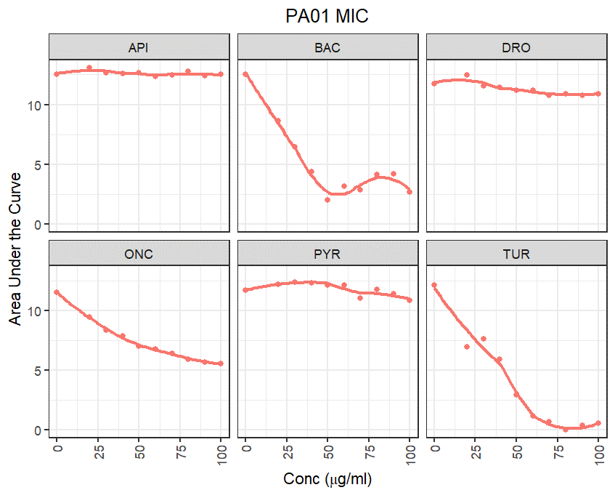
 | 1 | 2 | 3 | 4 | 5 | 6 | 7 | 8 | 9 | 10 | 11 | 12
A
B |  | 100 | 90 | 80 | 70 | 60 | 50 | 40 | 30 | 20 | 0
C |  | 100 | 90 | 80 | 70 | 60 | 50 | 40 | 30 | 20 | 0
D |  | 100 | 90 | 80 | 70 | 60 | 50 | 40 | 30 | 20 | 0
E |  | 100 | 90 | 80 | 70 | 60 | 50 | 40 | 30 | 20 | 0
F |  | 100 | 90 | 80 | 70 | 60 | 50 | 40 | 30 | 20 | 0
G |  | 100 | 90 | 80 | 70 | 60 | 50 | 40 | 30 | 20 | 0
H

 | 1 | 2 | 3 | 4 | 5 | 6 | 7 | 8 | 9 | 10 | 11 | 12
A
B |  | API | API | API | API | API | API | API | API | API | API
C |  | BAC | BAC | BAC | BAC | BAC | BAC | BAC | BAC | BAC | BAC
D |  | DRO | DRO | DRO | DRO | DRO | DRO | DRO | DRO | DRO | DRO
E |  | ONC | ONC | ONC | ONC | ONC | ONC | ONC | ONC | ONC | ONC
F |  | PYR | PYR | PYR | PYR | PYR | PYR | PYR | PYR | PYR | PYR
G |  | TUR | TUR | TUR | TUR | TUR | TUR | TUR | TUR | TUR | TUR
H

 | 1 | 2 | 3 | 4 | 5 | 6 | 7 | 8 | 9 | 10 | 11 | 12
A
B |  | AMP | AMP | AMP | AMP | AMP | AMP | AMP | AMP | AMP | AMP
C |  | AMP | AMP | AMP | AMP | AMP | AMP | AMP | AMP | AMP | AMP
D |  | AMP | AMP | AMP | AMP | AMP | AMP | AMP | AMP | AMP | AMP
E |  | AMP | AMP | AMP | AMP | AMP | AMP | AMP | AMP | AMP | AMP
F |  | AMP | AMP | AMP | AMP | AMP | AMP | AMP | AMP | AMP | AMP
G |  | AMP | AMP | AMP | AMP | AMP | AMP | AMP | AMP | AMP | AMP
H

Pseud-spp_MIC_BOT
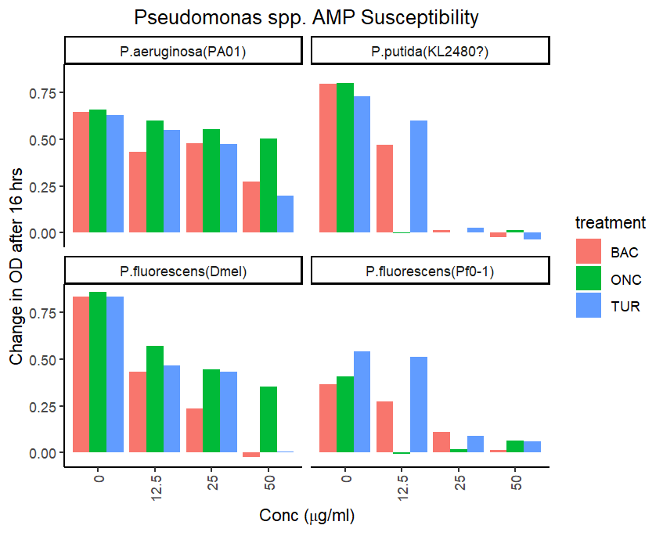

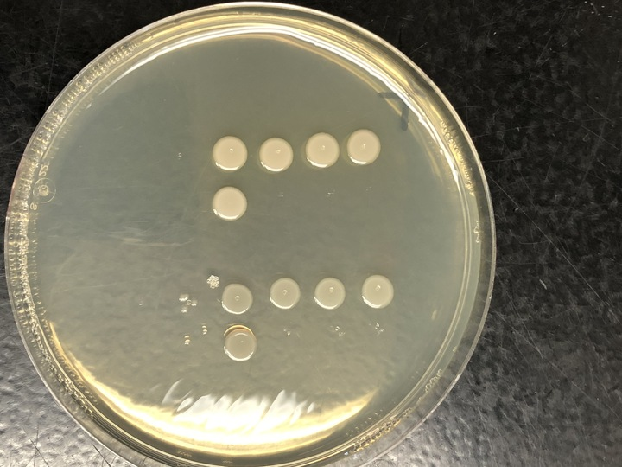
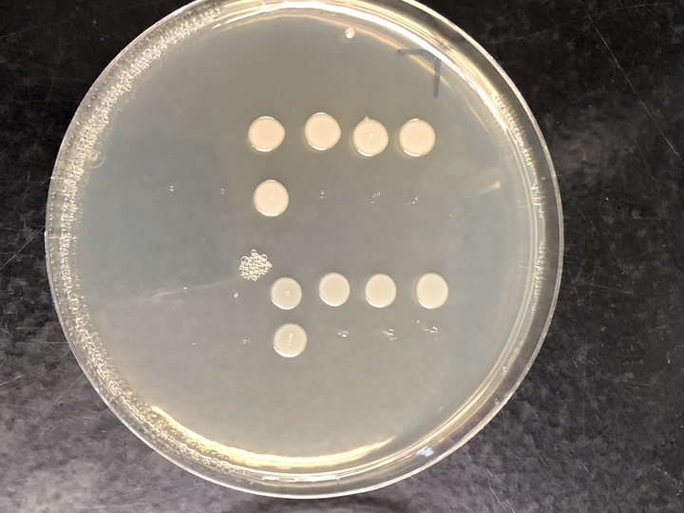

 |  | 29 |  | 30 |  | 52 |  | 53
 | 1 | 2 | 3 | 4 | 5 | 6 | 7 | 8 | 9 | 10 | 11 | 12
A
B |  | 0 | 12.5 | 0 | 12.5 | 0 | 12.5 | 0 | 12.5
C |  | 0 | 25 | 0 | 25 | 0 | 25 | 0 | 25
D |  | 0 | 50 | 0 | 50 | 0 | 50 | 0 | 50
E |  | 12.5 | 12.5 | 12.5 | 12.5 | 12.5 | 12.5 | 12.5 | 12.5
F |  | 25 | 25 | 25 | 25 | 25 | 25 | 25 | 25
G |  | 50 | 50 | 50 | 50 | 50 | 50 | 50 | 50
H

 |  | P.fluorescens(Dmel) |  | P.aeruginosa(PA01) |  | P.putida(KL480) |  | P.fluorescens(Pf0-1)
 | 1 | 2 | 3 | 4 | 5 | 6 | 7 | 8 | 9 | 10 | 11 | 12
A
B |  | BAC | ONC | BAC | ONC | BAC | ONC | BAC | ONC
C |  | ONC | ONC | ONC | ONC | ONC | ONC | ONC | ONC
D |  | TUR | ONC | TUR | ONC | TUR | ONC | TUR | ONC
E |  | BAC | TUR | BAC | TUR | BAC | TUR | BAC | TUR
F |  | BAC | TUR | BAC | TUR | BAC | TUR | BAC | TUR
G |  | BAC | TUR | BAC | TUR | BAC | TUR | BAC | TUR
H

 |  | 29 |  | 30 |  | 52 |  | 53
 | 1 | 2 | 3 | 4 | 5 | 6 | 7 | 8 | 9 | 10 | 11 | 12
A
B |  | P.fluorescens(Dmel) | P.fluorescens(Dmel) | P.aeruginosa(PA01) | P.aeruginosa(PA01) | P.putida(KL2480) | P.putida(KL2480) | P.fluorescens(Pf0-1) | P.fluorescens(Pf0-1)
C |  | P.fluorescens(Dmel) | P.fluorescens(Dmel) | P.aeruginosa(PA01) | P.aeruginosa(PA01) | P.putida(KL2480) | P.putida(KL2480) | P.fluorescens(Pf0-1) | P.fluorescens(Pf0-1)
D |  | P.fluorescens(Dmel) | P.fluorescens(Dmel) | P.aeruginosa(PA01) | P.aeruginosa(PA01) | P.putida(KL2480) | P.putida(KL2480) | P.fluorescens(Pf0-1) | P.fluorescens(Pf0-1)
E |  | P.fluorescens(Dmel) | P.fluorescens(Dmel) | P.aeruginosa(PA01) | P.aeruginosa(PA01) | P.putida(KL2480) | P.putida(KL2480) | P.fluorescens(Pf0-1) | P.fluorescens(Pf0-1)
F |  | P.fluorescens(Dmel) | P.fluorescens(Dmel) | P.aeruginosa(PA01) | P.aeruginosa(PA01) | P.putida(KL2480) | P.putida(KL2480) | P.fluorescens(Pf0-1) | P.fluorescens(Pf0-1)
G |  | P.fluorescens(Dmel) | P.fluorescens(Dmel) | P.aeruginosa(PA01) | P.aeruginosa(PA01) | P.putida(KL2480) | P.putida(KL2480) | P.fluorescens(Pf0-1) | P.fluorescens(Pf0-1)
H

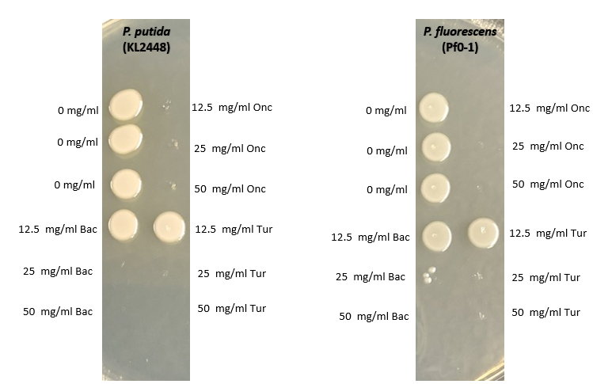
Initial Population size
29 | 30 | 52 | 53
2.60E+04 | 1.20E+05 | 1.40E+03 | 1.70E+04
3.00E+04 | 5.00E+05 | 4.00E+03 | 1.80E+04
1.00E+05 | 1.30E+05 | 2.00E+05 | 1.00E+04
1.70E+04 | 5.00E+05 | 1.10E+03 | 1.70E+04
4.00E+04 | 4.00E+05 | 9.00E+02 | 3.00E+04
1.00E+05 | 5.00E+05 | 2.00E+03 | 1.00E+05
2.60E+04 |  | 6.00E+03 | 1.30E+04
4.00E+04 |  |  | 1.00E+04
1.70E+04
3.00E+04

4.26E+04 | 3.58E+05 | 3.08E+04 | 2.69E+04
3.12E+04 | 1.85E+05 | 7.46E+04 | 3.02E+04

P.fluorescens(Dmel) | P.aeruginosa(PA01) | P.putida(KL2480) | P.fluorescens(Pf0-1)
4.6294095991 | 5.5542872095 | 4.4881476589 | 4.4293484729
4.494685352 | 5.2668648513 | 4.8730043476 | 4.4802990864

Pput+flu_MIC_BOT_1
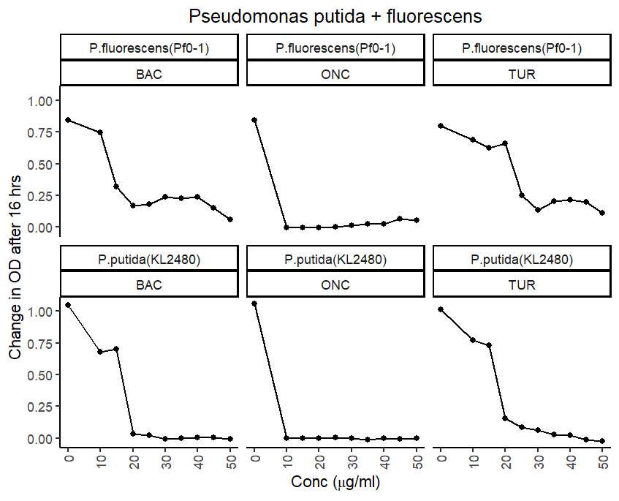

 |  |  | 1 | 2 | 3 | 4 | 5 | 6 | 7 | 8 | 9 | 10 | 11 | 12
 |  | A
P. putida (KL2480) | BAC | B |  | 50 | 45 | 40 | 35 | 30 | 25 | 20 | 15 | 10 | 0
 | ONC | C |  | 50 | 45 | 40 | 35 | 30 | 25 | 20 | 15 | 10 | 0
 | TUR | D |  | 50 | 45 | 40 | 35 | 30 | 25 | 20 | 15 | 10 | 0
P. fluorescens (Pf0-1) | BAC | E |  | 50 | 45 | 40 | 35 | 30 | 25 | 20 | 15 | 10 | 0
 | ONC | F |  | 50 | 45 | 40 | 35 | 30 | 25 | 20 | 15 | 10 | 0
 | TUR | G |  | 50 | 45 | 40 | 35 | 30 | 25 | 20 | 15 | 10 | 0
 |  | H

 |  |  | 1 | 2 | 3 | 4 | 5 | 6 | 7 | 8 | 9 | 10 | 11 | 12
 |  | A
 |  | B |  | P.putida(KL2480) | P.putida(KL2480) | P.putida(KL2480) | P.putida(KL2480) | P.putida(KL2480) | P.putida(KL2480) | P.putida(KL2480) | P.putida(KL2480) | P.putida(KL2480) | P.putida(KL2480)
 |  | C |  | P.putida(KL2480) | P.putida(KL2480) | P.putida(KL2480) | P.putida(KL2480) | P.putida(KL2480) | P.putida(KL2480) | P.putida(KL2480) | P.putida(KL2480) | P.putida(KL2480) | P.putida(KL2480)
 |  | D |  | P.putida(KL2480) | P.putida(KL2480) | P.putida(KL2480) | P.putida(KL2480) | P.putida(KL2480) | P.putida(KL2480) | P.putida(KL2480) | P.putida(KL2480) | P.putida(KL2480) | P.putida(KL2480)
 |  | E |  | P.fluorescens(Pf0-1) | P.fluorescens(Pf0-1) | P.fluorescens(Pf0-1) | P.fluorescens(Pf0-1) | P.fluorescens(Pf0-1) | P.fluorescens(Pf0-1) | P.fluorescens(Pf0-1) | P.fluorescens(Pf0-1) | P.fluorescens(Pf0-1) | P.fluorescens(Pf0-1)
 |  | F |  | P.fluorescens(Pf0-1) | P.fluorescens(Pf0-1) | P.fluorescens(Pf0-1) | P.fluorescens(Pf0-1) | P.fluorescens(Pf0-1) | P.fluorescens(Pf0-1) | P.fluorescens(Pf0-1) | P.fluorescens(Pf0-1) | P.fluorescens(Pf0-1) | P.fluorescens(Pf0-1)
 |  | G |  | P.fluorescens(Pf0-1) | P.fluorescens(Pf0-1) | P.fluorescens(Pf0-1) | P.fluorescens(Pf0-1) | P.fluorescens(Pf0-1) | P.fluorescens(Pf0-1) | P.fluorescens(Pf0-1) | P.fluorescens(Pf0-1) | P.fluorescens(Pf0-1) | P.fluorescens(Pf0-1)
 |  | H

 |  |  | 1 | 2 | 3 | 4 | 5 | 6 | 7 | 8 | 9 | 10 | 11 | 12
 |  | A
 |  | B |  | BAC | BAC | BAC | BAC | BAC | BAC | BAC | BAC | BAC | BAC
 |  | C |  | ONC | ONC | ONC | ONC | ONC | ONC | ONC | ONC | ONC | ONC
 |  | D |  | TUR | TUR | TUR | TUR | TUR | TUR | TUR | TUR | TUR | TUR
 |  | E |  | BAC | BAC | BAC | BAC | BAC | BAC | BAC | BAC | BAC | BAC
 |  | F |  | ONC | ONC | ONC | ONC | ONC | ONC | ONC | ONC | ONC | ONC
 |  | G |  | TUR | TUR | TUR | TUR | TUR | TUR | TUR | TUR | TUR | TUR
 |  | H

Pput+flu_MIC_BOT_2
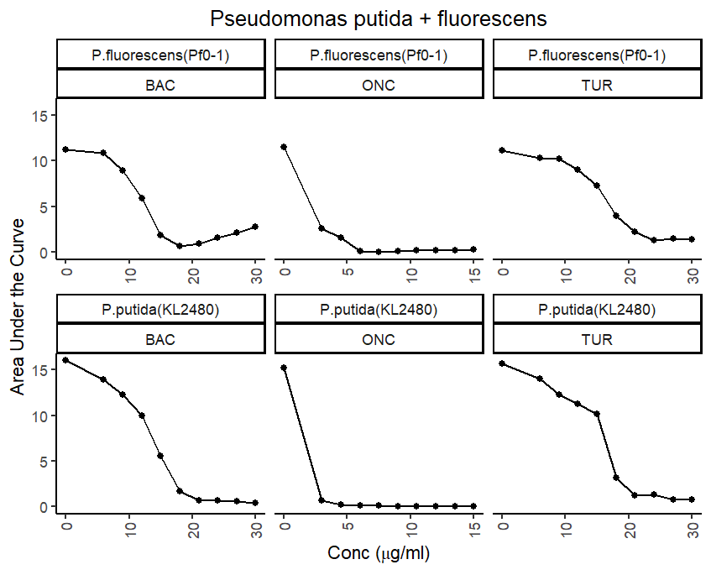
 |  |  | 1 | 2 | 3 | 4 | 5 | 6 | 7 | 8 | 9 | 10 | 11 | 12
 |  | A |  |  |  |  |  |  |  |  |  |  |  |  |  | C2 (ug/mL) | V2 (uL) | C2 (ug/mL) | V1 (uL)
P. putida (KL2480) | BAC | B |  | 30 | 27 | 24 | 21 | 18 | 15 | 12 | 9 | 6 | 0 |  | 30 | 60 | 220 | 100 | 132
 | ONC | C |  | 15 | 13.5 | 12 | 10.5 | 9 | 7.5 | 6 | 4.5 | 3 | 0 |  | 27 | 54 | 220 | 100 | 118.8
 | TUR | D |  | 30 | 27 | 24 | 21 | 18 | 15 | 12 | 9 | 6 | 0 |  | 24 | 48 | 220 | 100 | 105.6
P. fluorescens (Pf0-1) | BAC | E |  | 30 | 27 | 24 | 21 | 18 | 15 | 12 | 9 | 6 | 0 |  | 21 | 42 | 220 | 100 | 92.4
 | ONC | F |  | 15 | 13.5 | 12 | 10.5 | 9 | 7.5 | 6 | 4.5 | 3 | 0 |  | 18 | 36 | 220 | 100 | 79.2
 | TUR | G |  | 30 | 27 | 24 | 21 | 18 | 15 | 12 | 9 | 6 | 0 |  | 15 | 30 | 220 | 100 | 66
 |  | H |  |  |  |  |  |  |  |  |  |  |  |  | 12 | 24 | 220 | 100 | 52.8
 |  |  |  |  |  |  |  |  |  |  |  |  |  |  | 9 | 18 | 220 | 100 | 39.6
 |  |  |  |  |  |  |  |  |  |  |  |  |  |  | 6 | 12 | 220 | 100 | 26.4
 |  |  | 1 | 2 | 3 | 4 | 5 | 6 | 7 | 8 | 9 | 10 | 11 | 12
 |  | A |  |  |  |  |  |  |  |  |  |  |  |  |  |  |  | 100 | 712.8
 |  | B |  | P.putida(KL2480) | P.putida(KL2480) | P.putida(KL2480) | P.putida(KL2480) | P.putida(KL2480) | P.putida(KL2480) | P.putida(KL2480) | P.putida(KL2480) | P.putida(KL2480) | P.putida(KL2480)
 |  | C |  | P.putida(KL2480) | P.putida(KL2480) | P.putida(KL2480) | P.putida(KL2480) | P.putida(KL2480) | P.putida(KL2480) | P.putida(KL2480) | P.putida(KL2480) | P.putida(KL2480) | P.putida(KL2480) |  |  | C2 (ug/mL) | V2 (uL) | C2 (ug/mL) | V1 (uL)
 |  | D |  | P.putida(KL2480) | P.putida(KL2480) | P.putida(KL2480) | P.putida(KL2480) | P.putida(KL2480) | P.putida(KL2480) | P.putida(KL2480) | P.putida(KL2480) | P.putida(KL2480) | P.putida(KL2480) |  | 15 | 30 | 220 | 50 | 132
 |  | E |  | P.fluorescens(Pf0-1) | P.fluorescens(Pf0-1) | P.fluorescens(Pf0-1) | P.fluorescens(Pf0-1) | P.fluorescens(Pf0-1) | P.fluorescens(Pf0-1) | P.fluorescens(Pf0-1) | P.fluorescens(Pf0-1) | P.fluorescens(Pf0-1) | P.fluorescens(Pf0-1) |  | 13.5 | 27 | 220 | 50 | 118.8
 |  | F |  | P.fluorescens(Pf0-1) | P.fluorescens(Pf0-1) | P.fluorescens(Pf0-1) | P.fluorescens(Pf0-1) | P.fluorescens(Pf0-1) | P.fluorescens(Pf0-1) | P.fluorescens(Pf0-1) | P.fluorescens(Pf0-1) | P.fluorescens(Pf0-1) | P.fluorescens(Pf0-1) |  | 12 | 24 | 220 | 50 | 105.6
 |  | G |  | P.fluorescens(Pf0-1) | P.fluorescens(Pf0-1) | P.fluorescens(Pf0-1) | P.fluorescens(Pf0-1) | P.fluorescens(Pf0-1) | P.fluorescens(Pf0-1) | P.fluorescens(Pf0-1) | P.fluorescens(Pf0-1) | P.fluorescens(Pf0-1) | P.fluorescens(Pf0-1) |  | 10.5 | 21 | 220 | 50 | 92.4
 |  | H |  |  |  |  |  |  |  |  |  |  |  |  | 9 | 18 | 220 | 50 | 79.2
 |  |  |  |  |  |  |  |  |  |  |  |  |  |  | 7.5 | 15 | 220 | 50 | 66
 |  |  |  |  |  |  |  |  |  |  |  |  |  |  | 6 | 12 | 220 | 50 | 52.8
 |  |  | 1 | 2 | 3 | 4 | 5 | 6 | 7 | 8 | 9 | 10 | 11 | 12 | 4.5 | 9 | 220 | 50 | 39.6
 |  | A |  |  |  |  |  |  |  |  |  |  |  |  | 3 | 6 | 220 | 50 | 26.4
 |  | B |  | BAC | BAC | BAC | BAC | BAC | BAC | BAC | BAC | BAC | BAC
 |  | C |  | ONC | ONC | ONC | ONC | ONC | ONC | ONC | ONC | ONC | ONC |  |  |  |  | 50 | 712.8
 |  | D |  | TUR | TUR | TUR | TUR | TUR | TUR | TUR | TUR | TUR | TUR
 |  | E |  | BAC | BAC | BAC | BAC | BAC | BAC | BAC | BAC | BAC | BAC
 |  | F |  | ONC | ONC | ONC | ONC | ONC | ONC | ONC | ONC | ONC | ONC
 |  | G |  | TUR | TUR | TUR | TUR | TUR | TUR | TUR | TUR | TUR | TUR
 |  | H

Pput+flu_MIC_BOT_ABX
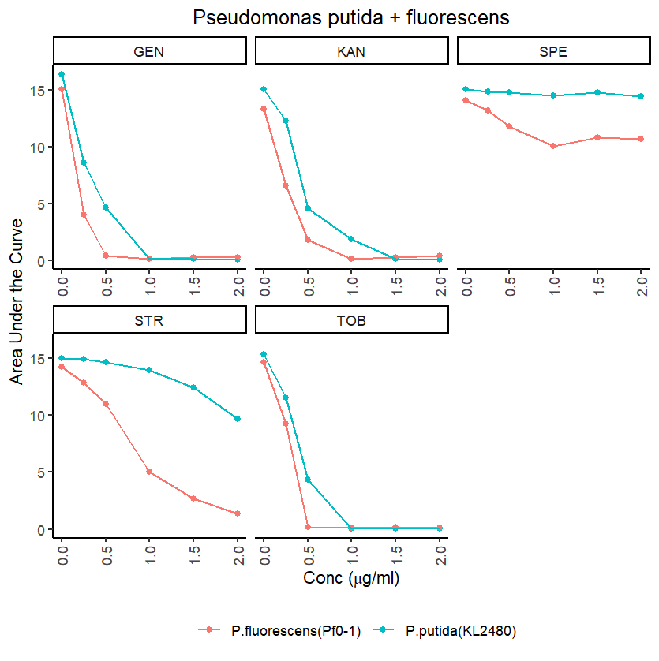
 |  | P. putida (KL2480) |  |  |  |  | P. fluorescens (Pf0-1)
 |  | G | K | SP | ST | T | G | K | SP | ST | T
 | 1 | 2 | 3 | 4 | 5 | 6 | 7 | 8 | 9 | 10 | 11 | 12
A |  |  |  |  |  |  |  |  |  |  |  |  | Conc(ug/mL) | V stock (uL)
B |  | 2 | 2 | 2 | 2 | 2 | 2 | 2 | 2 | 2 | 2 |  | 2 | 100
C |  | 1.5 | 1.5 | 1.5 | 1.5 | 1.5 | 1.5 | 1.5 | 1.5 | 1.5 | 1.5 |  | 1.5 | 75
D |  | 1 | 1 | 1 | 1 | 1 | 1 | 1 | 1 | 1 | 1 |  | 1 | 50
E |  | 0.5 | 0.5 | 0.5 | 0.5 | 0.5 | 0.5 | 0.5 | 0.5 | 0.5 | 0.5 |  | 0.5 | 25
F |  | 0.25 | 0.25 | 0.25 | 0.25 | 0.25 | 0.25 | 0.25 | 0.25 | 0.25 | 0.25 |  | 0.25 | 12.5
G |  | 0 | 0 | 0 | 0 | 0 | 0 | 0 | 0 | 0 | 0 |  | 0 | 0
H

 | 1 | 2 | 3 | 4 | 5 | 6 | 7 | 8 | 9 | 10 | 11 | 12
A
B |  | P.putida(KL2480) | P.putida(KL2480) | P.putida(KL2480) | P.putida(KL2480) | P.putida(KL2480) | P.fluorescens(Pf0-1) | P.fluorescens(Pf0-1) | P.fluorescens(Pf0-1) | P.fluorescens(Pf0-1) | P.fluorescens(Pf0-1)
C |  | P.putida(KL2480) | P.putida(KL2480) | P.putida(KL2480) | P.putida(KL2480) | P.putida(KL2480) | P.fluorescens(Pf0-1) | P.fluorescens(Pf0-1) | P.fluorescens(Pf0-1) | P.fluorescens(Pf0-1) | P.fluorescens(Pf0-1)
D |  | P.putida(KL2480) | P.putida(KL2480) | P.putida(KL2480) | P.putida(KL2480) | P.putida(KL2480) | P.fluorescens(Pf0-1) | P.fluorescens(Pf0-1) | P.fluorescens(Pf0-1) | P.fluorescens(Pf0-1) | P.fluorescens(Pf0-1)
E |  | P.putida(KL2480) | P.putida(KL2480) | P.putida(KL2480) | P.putida(KL2480) | P.putida(KL2480) | P.fluorescens(Pf0-1) | P.fluorescens(Pf0-1) | P.fluorescens(Pf0-1) | P.fluorescens(Pf0-1) | P.fluorescens(Pf0-1)
F |  | P.putida(KL2480) | P.putida(KL2480) | P.putida(KL2480) | P.putida(KL2480) | P.putida(KL2480) | P.fluorescens(Pf0-1) | P.fluorescens(Pf0-1) | P.fluorescens(Pf0-1) | P.fluorescens(Pf0-1) | P.fluorescens(Pf0-1)
G |  | P.putida(KL2480) | P.putida(KL2480) | P.putida(KL2480) | P.putida(KL2480) | P.putida(KL2480) | P.fluorescens(Pf0-1) | P.fluorescens(Pf0-1) | P.fluorescens(Pf0-1) | P.fluorescens(Pf0-1) | P.fluorescens(Pf0-1)
H

 | 1 | 2 | 3 | 4 | 5 | 6 | 7 | 8 | 9 | 10 | 11 | 12
A
B |  | GEN | KAN | SPE | STR | TOB | GEN | KAN | SPE | STR | TOB
C |  | GEN | KAN | SPE | STR | TOB | GEN | KAN | SPE | STR | TOB
D |  | GEN | KAN | SPE | STR | TOB | GEN | KAN | SPE | STR | TOB
E |  | GEN | KAN | SPE | STR | TOB | GEN | KAN | SPE | STR | TOB
F |  | GEN | KAN | SPE | STR | TOB | GEN | KAN | SPE | STR | TOB
G |  | GEN | KAN | SPE | STR | TOB | GEN | KAN | SPE | STR | TOB
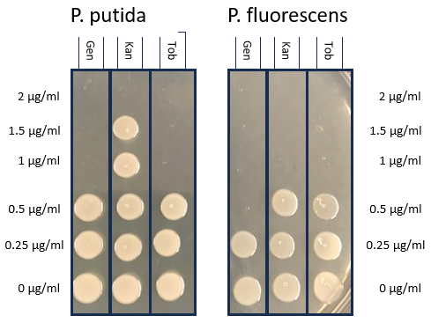
H

